결과보고서
경상정비 결과 보고서 - 1
정비일자 |  | ‘OO년 OO월 OO일 |  | 표준작업 항목내역 | 5.9.4.1.2. 관로상 기타설비(TM/TC)_B
정비인원 |  | 홍길동 외 3인
대상시설 |  | oo정수장 여과지동 원심펌프 #2
정비 현황 | 상태 및 원인 | 샘플링펌프 임펠라 고착에 따른 과부하로 EOCR 발생 및 탁도계 샘플수 유입불량으로 탁도계 헌팅 발생
 | 조치 및 결과 | ① EOCR 설정값 확인(4A, O-Time 3sec) ② Reset 및 펌프 재가동 실시 후 Trip 발생 확인 ③ 샘플링펌프 분해점검 후 신품 임펠라로 교체 시행(윌로펌프 PW-6000M)
정 비 내 용
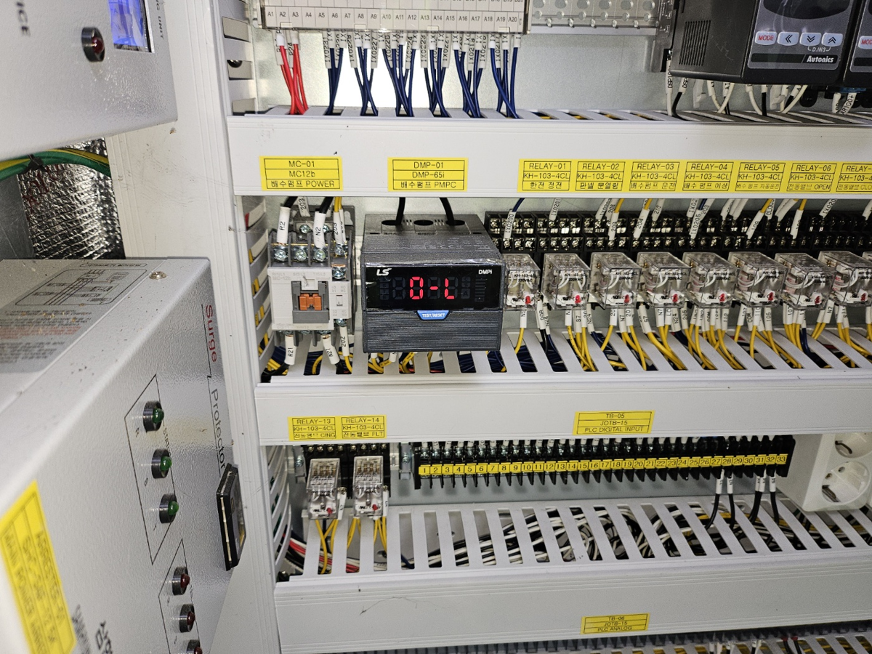 |  |  | 사진 추가
【사진-01】여과 유출 샘플링펌프 EOCR 동작 |  |  | 【사진-02】EOCR 설정값 확인 및 Reset 진행
사진 추가 |  |  | 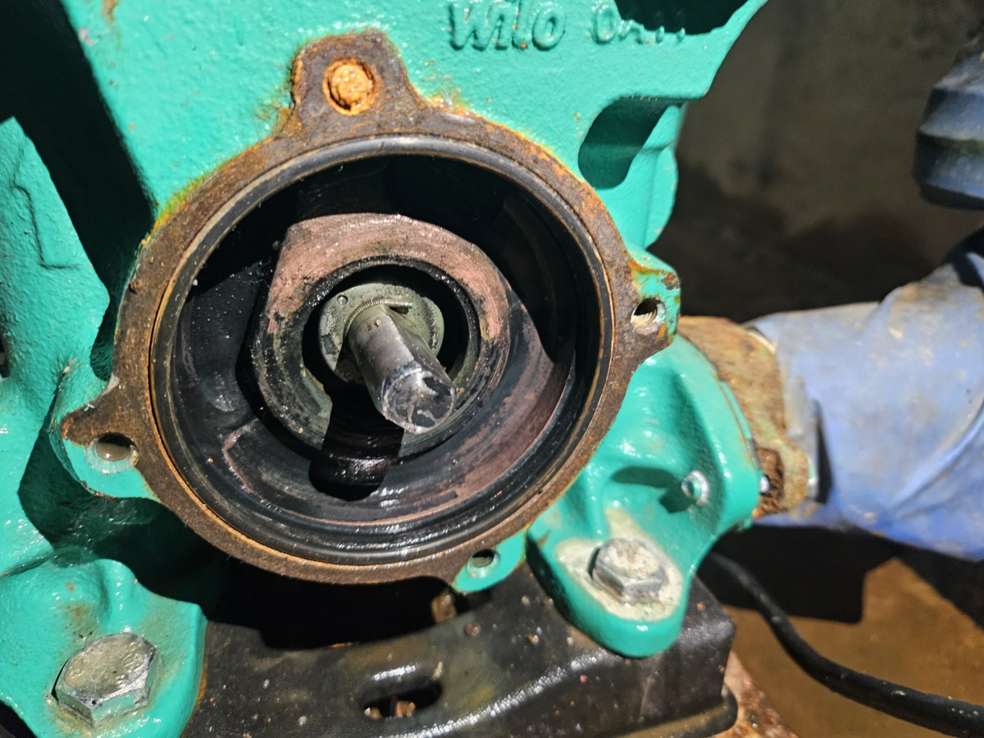
【사진-03】재가동 후 Trip 발생 확인 |  |  | 【사진-04】여과 유출 샘플링펌프 분해 점검 시행
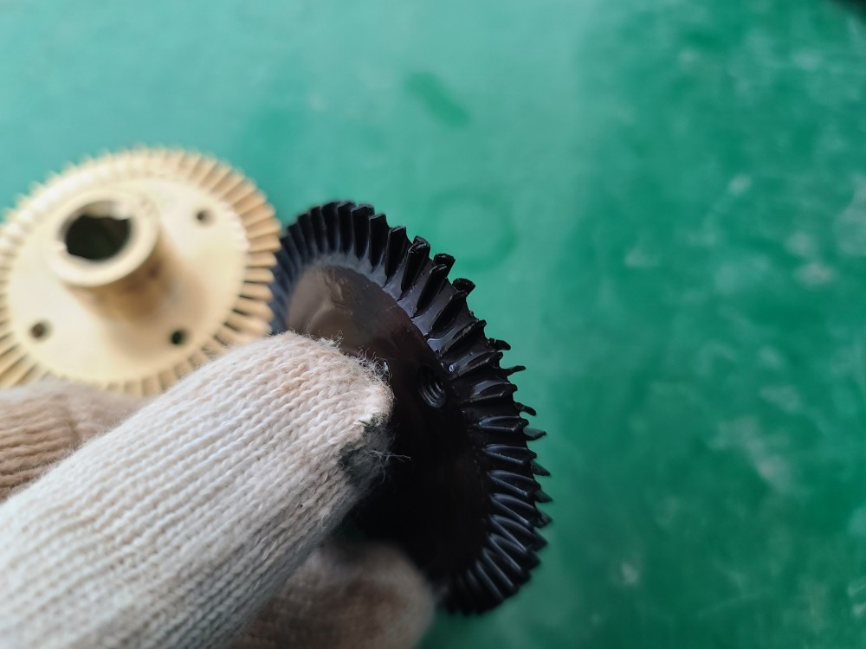 |  |  | 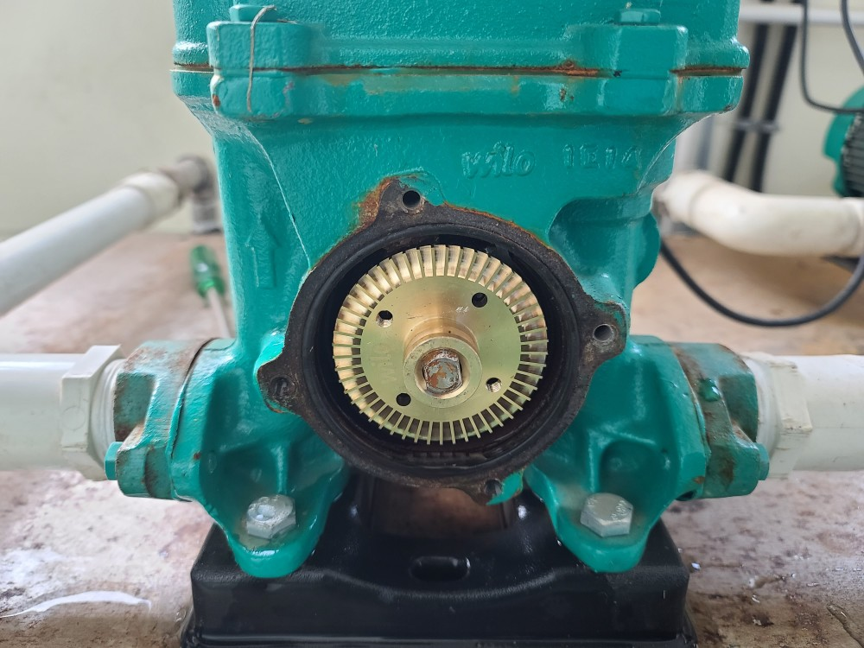
【사진-05】여과 유출 샘플링펌프 임펠라 파손 |  |  | 【사진-06】여과 유출 샘플링펌프 임펠라 교체

